Цінова Пропозиція Додаток №3
Додаток №3 до Запиту
Форма цінової пропозиції

(Назва Учасника), надає свою фінансову пропозицію щодо участі у закупівлі наборів матеріально-технічного забезпечення для проведення навчань ДПК.
Відомості про підприємство |  | Повне найменування учасника – суб’єкта господарювання
 |  | Ідентифікаційний код за ЄДРПОУ або реєстраційний номер облікової картки платника податків
 |  | Реквізити (адреса - юридична та фактична, телефон, факс, телефон для контактів, e-mail, розрахунковий рахунок)
Відомості про особу (осіб), які уповноважені представляти інтереси Учасника |  | (Прізвище, ім’я, по батькові, посада, контактний телефон).

Увага! Додаткові вимоги |  | 1. Вартість доставки, розвантаження та завантаження товару, пакування, маркування та брендування мають бути включеними у вартість набору. 2. При поданні цінової пропозиції Учасник не може обмежуватися формулюваннями "відповідає вимогам", "згідно ТЗ" або аналогічними. У колонці "Пропозиція учасника" повинні бути зазначені фактичні характеристики запропонованого товару. 3. Учасник у складі пропозиції повинен надати фотографії запропонованого товару 4. Усі одиниці товару, за винятком вогнегасника, ящика для піску та дерев’яних піддонів, повинні бути індивідуально упаковані в поліетиленову плівку та складені в одну транспортну коробку відповідно до складу набору. Вогнегасник та ящик для піску повинні бути захищені від механічних пошкоджень під час транспортування шляхом обмотування (стретчування) поліетиленовою плівкою. Дерев’яні піддони постачаються без додаткового пакування. 5. Переможець тендеру зобов'язаний поставити продукцію у відповідності до поданої ним цінової пропозиції без внесення додаткових змін. У разі виникнення будь-яких змін щодо складу набору (зміни ТМ та інше), обов'язково повідомити про це ініціатора закупівлі. 6. У разі виявлення неякісного товару або такого, що не відповідає умовам договору, учасник-переможець зобов’язаний замінити неякісний товар протягом 5 робочих днів з моменту виявлення неякісного товару на якісний без будь-якої додаткової оплати з боку замовника.

№ п/п | Технічні характеристики та опис |  |  | Пропозиція УЧАСНИКА Учасник зобов’язаний надати повний і достовірний опис кожної запропонованої характеристики | ФОТО (обов'язково) | ВИМОГИ ЩОДО ЯКОСТІ (документи, які необхідно надати) | К-ть в 1 наборі | ОВ | Ціна за одиницю, (з урахуванням всіх податків і зборів) * | Вартість, (з урахуванням всіх податків і зборів) *

 | Найменування | Технічний опис виробів
 |  | Тип | Захисні рукавиці для технічного рятування | Підтвердити |  | 1. Копія сертифікату про експертизу зразка, завірена належним чином, на відповідність ДСТУ EN 388:2017 та ДСТУ EN ISO 21420:2020 2. Технічний паспорт (або офійну специфікацію) на запропоновану модель рукавиць. |  | пар
 |  | Матеріал долоні | Двошарова синтетична шкіра з протиковзким покриттям (PVC або еквівалент) | пропозиція учасника: (ПРОПИСАТИ)
 |  | Матеріал тильної сторони: | Поліефірна тканина підвищеної видимості з еластичними захисними накладками TPR (або еквівалент) | пропозиція учасника: (ПРОПИСАТИ)
 |  | Захист кісточок: | Наявність ударозахисних елементів TPR | Підтвердити
 |  | Підкладка: | Кевлар® або еквівалентний матеріал із захистом від порізів | пропозиція учасника: (ПРОПИСАТИ)
 |  | Манжета: | Еластична неопренова | пропозиція учасника (ПРОПИСАТИ)
 |  | Кріплення: | Петля або кільце з гачком для підвішування до спорядження | пропозиція учасника (ПРОПИСАТИ)
 |  | Світловідбивні елементи: | світловідбивна окантовка | Підтвердити
 |  | Розміри | 2 - Л 3 - ХЛ | пропозиція учасника (ПРОПИСАТИ)
2 | 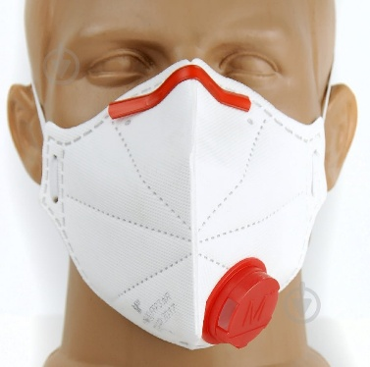 Респіратор | Тип: | Фільтрувальна напівмаска (респіратор) | Підтвердити |  | Учасник має підтвердити якість товару шляхом надання одного або декількох документів, а саме: • сертифікат відповідності, та/або • паспорт якості / якісне посвідчення виробника, та/або • висновок державної санітарно-епідеміологічної експертизи, та/або • декларація виробника про відповідність | 5 | шт |  | 0.00 ₴
 |  | Тип використання: | Одноразового використання (NR) | пропозиція учасника (ПРОПИСАТИ)
 |  | Матеріал фільтра: | Багатошаровий нетканий фільтрувальний матеріал | пропозиція учасника (ПРОПИСАТИ)
 |  | Розмір: | Універсальний | пропозиція учасника (ПРОПИСАТИ)
 |  | Клапан видиху: | В наявності | пропозиція учасника (ПРОПИСАТИ)
 |  | Забезпечення захисту від: | пилу деревини; цементного та будівельного пилу; кварцового пилу; металевого пилу; аерозолів фарб; біологічних аерозолів; порошкоподібних хімічних речовин; інших твердих і рідких аерозолів відповідно до класу FFP3. | Підтвердити
3 | Піноутворювач | Призначення: | Застосовується для гасіння пожеж класів A і B, підклас А1, А2, В1 (тверді та рідкі речовини, включаючи деревину, бавовну, вугілля, нафту і нафтопродукти, жири, масла і т.д.) | Підтвердити |  | Копія документу щодо відповідності ДСТУ 9215:2023 Вогнегасні речовини. Піноутворювачі. Настанови щодо використання, зберігання, утилізування та випробування. | 20 | л |  | 0.00 ₴
 |  | Форма: | Рідкий концентрат | пропозиція учасника (ПРОПИСАТИ)
 |  | Робоча концентрація: | 6% | пропозиція учасника (ПРОПИСАТИ)
 |  | Тара | каністра | пропозиція учасника (ПРОПИСАТИ)
 |  | Термін гарантії | 36 міс. | пропозиція учасника (ПРОПИСАТИ)
4 | 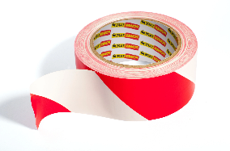 Сигнальна огороджувальна стрічка | Матеріал: | Поліетилен | пропозиція учасника (ПРОПИСАТИ) |  |  | 3 | шт |  | 0.00 ₴
 |  | Ширина: | 80 мм | пропозиція учасника (ПРОПИСАТИ)
 |  | Товщина: | не менше 40 мкм | пропозиція учасника (ПРОПИСАТИ)
 |  | Стійкість: | до вологи, ультрафіолетового випромінювання та перепадів температур. | Підтвердити
 |  | Температура експлуатації: | Від -20 °C до +50 °C | пропозиція учасника (ПРОПИСАТИ)
 |  | Колір: | червоно-білий | пропозиція учасника (ПРОПИСАТИ)
 |  | Довжина рулону: | 250 м | пропозиція учасника (ПРОПИСАТИ)
5 | 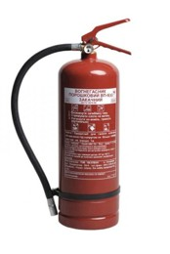 Вогнегасник порошковий | Тип: | порошковий; | Підтвердити |  | 1.1. Копія сертифікату про експертизу зразка, завірена належним чином, на відповідність ДСТУ EN 3-7:2014 (EN 3-7:2004+A1:2007, IDT) Вогнегасники переносні. Частина 7. Характеристики, вимоги до робочих параметрів і методи випробувань 1.2. Паспорт якості товару з зазначенням відповідного ДСТУ. | 3 | шт |  | 0.00 ₴
 |  | Об'єм балону: | 7.5 літрів; | пропозиція учасника (ПРОПИСАТИ)
 |  | Колір: | червоний; | пропозиція учасника (ПРОПИСАТИ)
 |  | Конструкція: | запірний механізм натискного типу, запобіжна пломба, манометр і шланга з випускним соплом. | Підтвердити
 |  | В х Ш (мм): | 510 х 159.5 (±10); | пропозиція учасника (ПРОПИСАТИ)
 |  | Діаметр (мм): | 159.5±10; | пропозиція учасника (ПРОПИСАТИ)
 |  | Площа гасіння (м²): | не менше 30; | пропозиція учасника (ПРОПИСАТИ)
 |  | Максимальний тиск Мпа (кгс/см²): | не більше 1,6 МПа (16 бар); | пропозиція учасника (ПРОПИСАТИ)
 |  | Маса заряду, (кг): | 6,0±0,1; | пропозиція учасника (ПРОПИСАТИ)
 |  | Маса з зарядом (кг): | не більше 8,5; | пропозиція учасника (ПРОПИСАТИ)
 |  | Клас гасіння пожежі: | А,В,С,Е | пропозиція учасника (ПРОПИСАТИ)
 |  | Діапазон робочих температур, (°C): | від -20 до +50°C | пропозиція учасника (ПРОПИСАТИ)
 |  | Тиск при випробуванні, МПа (кгс / см²): | 2 Мпа | пропозиція учасника (ПРОПИСАТИ)
 |  | Комплектація: | виріб, паспорт, гарантійний талон. | Підтвердити
6 | 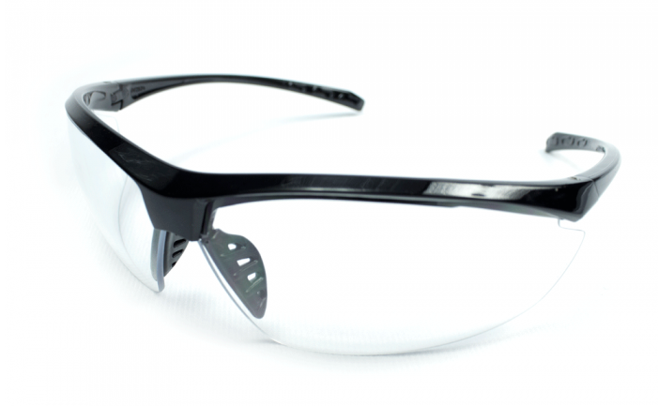 Захисні окуляри | Матеріал лінз: | Полікарбонат | пропозиція учасника (ПРОПИСАТИ) |  | Учасник має підтвердити якість товару шляхом надання одного або декількох документів, а саме: • сертифікат відповідності, та/або • паспорт якості / якісне посвідчення виробника, та/або • висновок державної санітарно-епідеміологічної експертизи, та/або • декларація виробника про відповідність | 5 | шт |  | 0.00 ₴
 |  | Колір лінз: | Прозорий | пропозиція учасника (ПРОПИСАТИ)
 |  | Матеріал оправи: | Ударостійкий полімер | пропозиція учасника (ПРОПИСАТИ)
 |  | Колір оправи: | Чорний або темний | пропозиція учасника (ПРОПИСАТИ)
 |  | Захист від ультрафіолету: | UV400 (100% захист від UVA та UVB) | пропозиція учасника (ПРОПИСАТИ)
 |  | Конструктивні особливості: | Покриття лінз: Стійке до подряпин Бічний захист: Інтегрований захист очей з боків Носоупори: М'які, прогумовані або термопластичні, вентильовані Сумісність із захисними касками, респіраторами та навушниками; Лінзи не повинні утворювати небезпечних уламків при руйнуванні. | Підтвердити
7 | 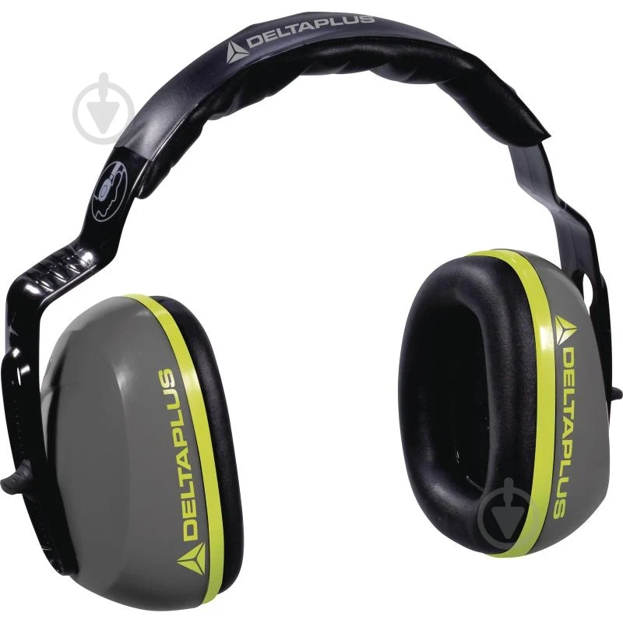 Навушники протишумні | Тип: | Протишумні навушники з наголів'ям | Підтвердити |  | Учасник має підтвердити якість товару шляхом надання одного або декількох документів, а саме: • сертифікат відповідності, та/або • паспорт якості / якісне посвідчення виробника, та/або • висновок державної санітарно-епідеміологічної експертизи, та/або • декларація виробника про відповідність | 5 | шт |  | 0.00 ₴
 |  | Матеріал чашок : | Ударостійкий ABS-пластик або еквівалент | пропозиція учасника (ПРОПИСАТИ)
 |  | Матеріал амбушур: | Синтетична піна з м'яким покриттям | пропозиція учасника (ПРОПИСАТИ)
 |  | Рівень шумозаглушення (SNR) | не менше 25 дБ | пропозиція учасника (ПРОПИСАТИ)
 |  | Наголів'я: | Регульоване, поворотне | пропозиція учасника (ПРОПИСАТИ)
 |  | Конструкція: | Повнорозмірні | Підтвердити
 |  | Конструктивні особливості: | Навушники повинні забезпечувати: можливість регулювання під різний розмір голови; сумісність із захисними касками, окулярами та іншими засобами індивідуального захисту; | Підтвердити
8 | 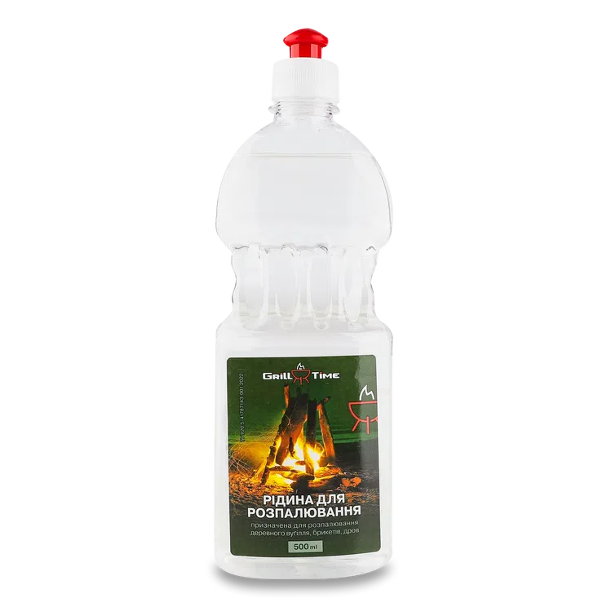 Рідина для розпалювання | Призначення: | Використовується для швидкого розпалювання вогнища | Підтвердити |  | Учасник має підтвердити якість товару шляхом надання одного або декількох документів, а саме: • сертифікат відповідності, та/або • паспорт якості / якісне посвідчення виробника, та/або • висновок державної санітарно-епідеміологічної експертизи, та/або • декларація виробника про відповідність | 3 | шт |  | 0.00 ₴
 |  | Об'єм: | 1 л | пропозиція учасника: (ПРОПИСАТИ)
 |  | Тип: | рідкий | Підтвердити
9 | 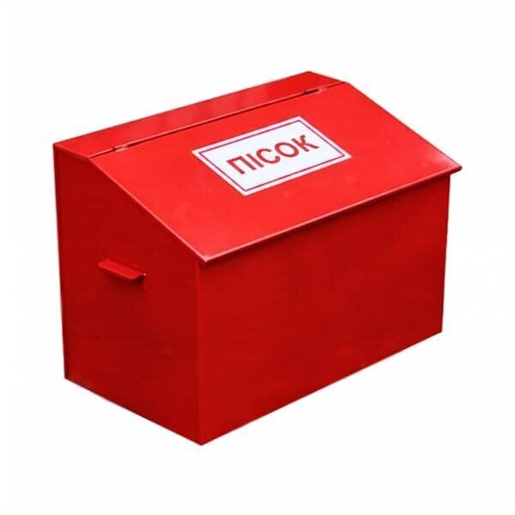 Ящик пожежний для піску | Тип: | Ящик пожежний стаціонарний | Підтвердити |  | Технічний паспорт або паспорт якості | 1 | шт |  | 0.00 ₴
 |  | Призначення: | Зберігання сухого піску | Підтвердити
 |  | Об'єм: | 0,25 м³ | пропозиція учасника: (ПРОПИСАТИ)
 |  | Матеріал: | Листова сталь товщиною не менше 1,0 мм з порошковим (або іншим антикорозійним) покриттям | пропозиція учасника: (ПРОПИСАТИ)
 |  | Колір: | Червоний | Підтвердити
 |  | Конструкція: | Закрита, з відкидною або знімною кришкою | пропозиція учасника: (ПРОПИСАТИ)
 |  | Габаритні розміри: | 800×600×600 мм (+- 50 мм) | пропозиція учасника: (ПРОПИСАТИ)
10 | 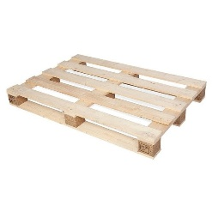 Палета дерев'яна (піддон) | Матеріал: | дерево | пропозиція учасника: (ПРОПИСАТИ) |  | Учасник має підтвердити якість товару шляхом надання одного або декількох документів, а саме: • сертифікат відповідності, та/або • паспорт якості / якісне посвідчення виробника, та/або • висновок державної санітарно-епідеміологічної експертизи, та/або • декларація виробника про відповідність | 10 | шт |  | 0.00 ₴
 |  | Розмір: | 1200 × 800 мм | пропозиція учасника: (ПРОПИСАТИ)
 |  | Висота: | 140–150 мм | пропозиція учасника: (ПРОПИСАТИ)
11 | 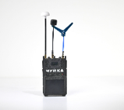 Пристрій радіоелектронної розвідки | Тип | Пристрій радіоелектронної розвідки | Підтвердити |  | Технічний паспорт або паспорт якості | 1 | шт |  | 0.00 ₴
 |  | Діапазони частот сканування | 900-1800 МГц, 2870-4080 МГц 4860-6060 МГц | пропозиція учасника (ПРОПИСАТИ)
 |  | Типи сигналів | Аналогові та цифрові | пропозиція учасника (ПРОПИСАТИ)
 |  | Швидкість сканування | 4-8 секунди (весь діапазон частот) | пропозиція учасника (ПРОПИСАТИ)
 |  | Живлення | 8.4V (2S) | Підтвердити
 |  | Ємність акумуляторів | 4500 mAh (6 годин роботи) | Підтвердити
 |  | Габаритні розміри (без антен та додаткового обладнання) | 95 х 158 х 47 мм (+- 20 мм) | пропозиція учасника (ПРОПИСАТИ)
 |  | Вага | до 650 гр | пропозиція учасника (ПРОПИСАТИ)
 |  | Охолодження | Активне, вентилятор із фільтром | пропозиція учасника (ПРОПИСАТИ)
 |  | Робоча температура | від –10°C до +50°C | пропозиція учасника (ПРОПИСАТИ)
 |  | Матеріал корпусу | PETG | пропозиція учасника (ПРОПИСАТИ)
 |  | Захист корпусу | IP54 | пропозиція учасника (ПРОПИСАТИ)
 |  | Дальність виявлення | до 4 км | пропозиція учасника (ПРОПИСАТИ)
 |  | Особливості | Світлове та звукове попередження. При виявленні активності пристрій подає звуковий та світловий сигнал Візуалізація даних на екранах. Малий екран для відображення та виведення службової інформації (рівень і кількість задетектованих сигналів), великий екран дозволяє вивести перехоплений аналоговий відеосигнал | Підтвердити
 |  | Комплектація | Пристрій, 3 антени, Посібник користувача, Зарядний кабель. | Підтвердити
 |  | Гарантія | 12 місяців з моменту придбання. Гарантійне обслуговування здійснюється сервісним центром виробника" | Підтвердити
12 | Диск алмазний відрізний | Тип: | Алмазний відрізний диск | Підтвердити |  | Учасник має підтвердити якість товару шляхом надання одного або декількох документів, а саме: • сертифікат відповідності, та/або • паспорт якості / якісне посвідчення виробника, та/або • висновок державної санітарно-епідеміологічної експертизи, та/або • декларація виробника про відповідність | 3 | шт |  | 0.00 ₴
 |  | Призначення | призначений для виконання робіт з різання бетонних, залізобетонних та кам'яних конструкцій | Підтвердити
 |  | Діаметр: | 350 мм | пропозиція учасника (ПРОПИСАТИ)
 |  | Максимальна глибина різу: | 125 мм | пропозиція учасника (ПРОПИСАТИ)
 |  | Особливості | Підходить для використання з бензорізом Vitals Master BG 7435wt | Підтвердити
13 | 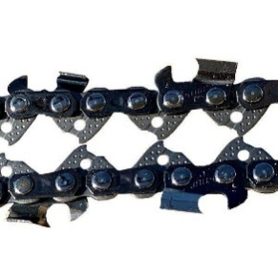 Ланцюг для бензопили | Товщина ведучої ланки: | 1,3 мм | пропозиція учасника (ПРОПИСАТИ) |  | Учасник має підтвердити якість товару шляхом надання одного або декількох документів, а саме: • сертифікат відповідності, та/або • паспорт якості / якісне посвідчення виробника, та/або • висновок державної санітарно-епідеміологічної експертизи, та/або • декларація виробника про відповідність | 3 | шт |  | 0.00 ₴
 |  | Кількість ведучих ланок | 66 | пропозиція учасника (ПРОПИСАТИ)
 |  | Особливості | Сумісний з бензопилою Oleo-Mac GSH 56 | Підтвердити
14 |  Наліпка на коробку (За підтримки УЧХ) | Форма та розмір: | прямокутна, 100х50 мм | Підтвердити |  |  | 1 | шт |  | 0.00 ₴
 |  | Матеріал та колір: | самоклеюча плівка на вініловій основі (типу Oracal або еквівалент з аналогічними характеристиками адгезії), білого кольору | пропозиція учасника (ПРОПИСАТИ)
 |  | Фарбовість: | 2+0 | Підтвердити
 |  | Нанесення: | логотип ТЧХУ та напис під ним: "За підтримки Українського Червоного Хреста" | Підтвердити
 |  | Макет надається переможцю закупівлі під час укладання договору
15 |  Наліпка на коробку (Фінансується Європейським союзом) | Форма та розмір: | прямокутна, 148х190 мм. | Підтвердити |  |  | 1 | шт |  | 0.00 ₴
 |  | Матеріал та колір: | самоклеюча плівка на вініловій основі (типу Oracal або еквівалент з аналогічними характеристиками адгезії), білого кольору | пропозиція учасника (ПРОПИСАТИ)
 |  | Фарбовість: | 2+0 | Підтвердити
 |  | Нанесення: | прапор ЄС та напис під ним: "Фінансується Європейським Союзом" | Підтвердити
 |  | Макет надається переможцю закупівлі під час укладання договору
16 | 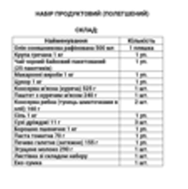 Листівка зі складом набору | Тип виробу: | листівка зі складом набору; | Підтвердити |  |  | 1 | шт |  | 0.00 ₴
 |  | Розмір: | А4 | Підтвердити
 |  | Матеріал: | папір офісний; | Підтвердити
 |  | Щільність: | 80 г/м2 | пропозиція учасника (ПРОПИСАТИ)
 |  | Кожна коробка має містити супровідний пакувальний лист формату А4 із зазначенням повного переліку товарів, що входять до складу відповідного набору. Макет надається переможцю закупівлі під час укладання договору
17 | 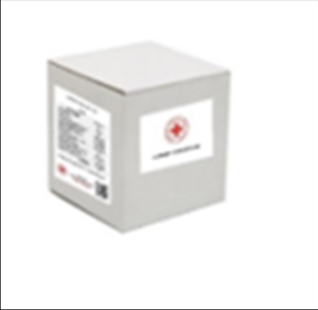 Коробка | Матеріал та колір: | Біла коробка чотириклапанна з п’ятишарового гофрокартону | пропозиція учасника (ПРОПИСАТИ) |  |  | 1 | шт |  | 0.00 ₴
 |  | Щільність: | 580 г/м2 ; | пропозиція учасника (ПРОПИСАТИ)
 |  | Розмір коробки: | підбирається відповідно до наповнення набору. | Підтвердити
 |  | Усі одиниці товару, за винятком вогнегасника, ящика для піску та дерев’яних піддонів, повинні бути індивідуально упаковані в поліетиленову плівку та складені в одну транспортну коробку відповідно до складу набору. Вогнегасник та ящик для піску повинні бути захищені від механічних пошкоджень під час транспортування шляхом обмотування (стретчування) поліетиленовою плівкою. Дерев’яні піддони постачаються без додаткового пакування.
Всього вартість 1 набору, грн* |  |  |  |  |  |  |  |  | 0.00 ₴
Всього вартість 25 наборів, грн* |  |  |  |  |  |  |  |  | 0.00 ₴
* Товариство Червоного Хреста України є громадською неприбутковою організацією і просить надати максимальні знижки на товар, вказаний у ціновому запиті. ** Закупівля відбувається одним лотом
Термін доставки з моменту укладення договору: __________________ (календарні дні, обов’язково заповнити!)
Умови оплати (пропозиція учасника): __________________ (обов’язково заповнити!)
Примітка: вартість одиниці продукції та загальну вартість пропозиції потрібно заповнювати у гривнях, зазначаючи цифрове значення, яке має не більше двох знаків після коми.
Ми погоджуємось, що всі витрати, пов’язані з доставкою товару, завантажувально-розвантажувальними роботами здійснюються за рахунок Постачальника за надресами, визначеними у Додатку №3.
Ми погоджуємося з умовами, що Замовник має право розділити дану закупівлю між декількома постачальниками за умови наявності більш вигідних умов на різні позиції.
Ми погоджуємося з умовами, що Замовник має право самостійно змінювати обсяги закупівлі в залежності від наявного фінансування до підписання договору.
Ми погоджуємося з умовами, що Ви можете відхилити нашу чи всі надані пропозиції, та розуміємо, що Ви не обмежені у прийнятті будь-якої іншої пропозиції з більш вигідними для Вас умовами.
Ми погоджуємось зафіксувати цінову пропозицію протягом 90 днів календарних днів з моменту подачі
Подаючи свою пропозицію ми підтверджуємо повну комплектацію та відповідність умовам зазначеним в Запиті.
Подаючи свою пропозицію ми погоджуємося з усіма кваліфікаційними та технічними вимогами, які зазначені в Запиті та Додатках до нього.
Пропозиція, яку надає учасник має бути заповнена у всіх відповідних полях та завірена підписом і печаткою.
 | Керівник організації/ФОП:____________________________ ( ____________________)
 | МП підпис ПІБ

Додаток №5. Візуальні стандарти
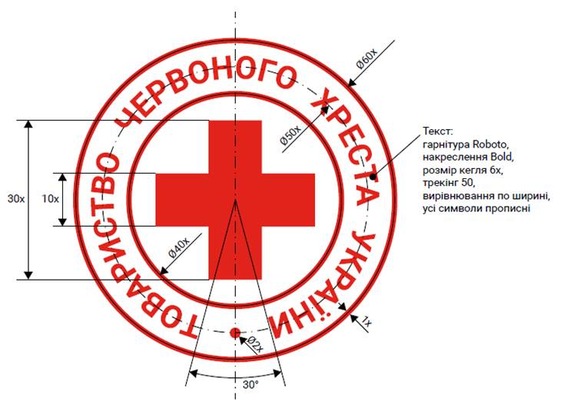
 | Додаток №5 до Запиту
Візуальні стандарти

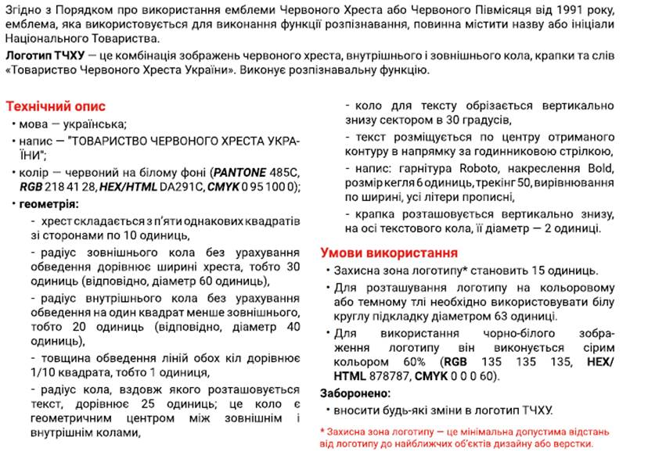

Логотип ТЧХУ

